상품제안서
마이다스 MD 3단 수동우산 솔리드 | 상품코드: S29264

 |  |  |  |  |  |  | 02-713-8555 | www.synergygift.co.kr
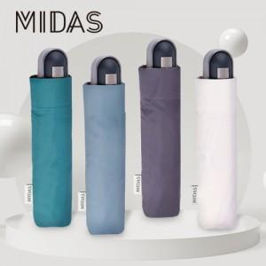

【상세/제작정보】

【인쇄/포장옵션】 | 실크, 원단1도인쇄 / 포장불가능

【공급단가】 | 수량 | 100~ | 300~ | 500~ | 1,000~ | 3,000~
*VAT별도 | 단가 | 6,500원 | 6,260원 | 6,020원 | 5,780원 | 5,630원

【상품 URL】 | https://www.synergygift.co.kr:443/src/goods_detail.php?gdno=29264

